Sheet1
算法 | 预训练模型 | 训练参数 | P R MAP |  | 说明
eg：yolov8 | 8x | #NAME? | 建议放截图 | lb | 训练说明：如某种类别使用什么数据增广，增广多少，是否使用模型融合、多尺度等
yolov8 | 8x | epochs=200 batch=4 imgsz=640 lr=0.01 | 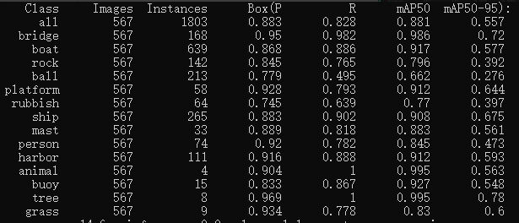 | 0.45592 | 未做数据增广
yolov8 | 8x | epochs=200 batch=4 imgsz=640 lr=0.01 |  | 0.43762 | 做类别不平衡增广

